メイン_
配台一括実行
マスター取り込み
再計画実行
マスターファイルを開く
環境構築 (初回のみ)
計画結果（シートへ）
結果_AIログ
結果_カレンダー(出勤簿)
結果_タスク一覧 |  |  |  |  |  |  |  |  |  |  |  |  |  | ●Python実行環境を構築します
結果_メンバー別作業割合 |  |  |  |  |  |  |  |  |  |  |  |  |  | インストールするパソコンの管理者権限が必要です。
表示フォントを変更
結果_人員配台優先順
結果_設備ガント | メンバー | 4/8(水) | 4/9(木) | 4/10(金) | 4/11(土) | 4/12(日) | 4/13(月) | 4/14(火) | 4/15(水) | 4/16(木) | 4/17(金) | 4/18(土) | 4/19(日)
結果_設備毎の時間割 | 冨田 裕子 | - | 08:25 / 17:00 | 08:25 / 17:00 | 休 / 休 | 休 / 休 | 08:25 / 17:00 | 08:25 / 17:00 | 12:50 / 17:00 | 08:25 / 17:00 | 08:25 / 17:00 | 休 / 休 | 休 / 休
結果_設備毎の時間割_機械名毎 | 図司 智子 | - | 08:25 / 17:00 | 休 / 休 | 休 / 休 | 休 / 休 | 08:25 / 17:00 | 08:25 / 17:00 | 08:25 / 17:00 | 08:25 / 17:00 | 08:25 / 17:00 | 休 / 休 | 休 / 休
 | 宮島 剛 | - | 08:25 / 17:00 | 08:25 / 17:00 | 休 / 休 | 休 / 休 | 08:25 / 17:00 | 08:25 / 17:00 | 08:25 / 17:00 | 08:25 / 17:00 | 08:25 / 17:00 | 休 / 休 | 休 / 休
 | 森下 誠 | - | 休 / 休 | 休 / 休 | 休 / 休 | 休 / 休 | 休 / 休 | 休 / 休 | 休 / 休 | 休 / 休 | 休 / 休 | 休 / 休 | 休 / 休
 | 森岡 真由美 | - | 08:25 / 17:00 | 08:25 / 17:00 | 休 / 休 | 休 / 休 | 08:25 / 17:00 | 08:25 / 17:00 | 08:25 / 17:00 | 08:25 / 17:00 | 08:25 / 17:00 | 休 / 休 | 休 / 休
 | 竹内 正美 | - | 08:25 / 17:00 | 08:25 / 17:00 | 休 / 休 | 休 / 休 | 08:25 / 17:00 | 08:25 / 17:00 | 08:25 / 17:00 | 08:25 / 17:00 | 08:25 / 17:00 | 休 / 休 | 休 / 休
 | 菅沼 めぐみ | - | 08:25 / 17:00 | 08:25 / 17:00 | 休 / 休 | 休 / 休 | 08:25 / 17:00 | 08:25 / 17:00 | 08:25 / 17:00 | 08:25 / 17:00 | 08:25 / 17:00 | 休 / 休 | 休 / 休

 |  |  |  |  |  |  |  |  |  |  |  |  |  | 【グローバルコメント】 | 集計時刻: 2026/04/09 20:20:07 | 日付 | 推定USD | 日付 | 合計トークン
 |  |  |  |  |  |  |  |  |  |  |  |  |  |  | （この実行での Gemini API 呼出しはありません） | 2026-03-28 | 0.000292 | 2026-03-28 | 1,502
 |  |  |  |  |  |  |  |  |  |  |  |  |  |  | ※ トークンは API の usage_metadata に基づきます。 | 2026-03-29 | 0.012240 | 2026-03-29 | 58,618
 |  |  |  |  |  |  |  |  |  |  |  |  |  |  | ※ USD 単価はコード／環境変数の目安です。実課金は Google の請求を参照してください。 | 2026-03-30 | 0.013032 | 2026-03-30 | 50,961
 |  |  |  |  |  |  |  |  |  |  |  |  |  |  | ※ 各 API 呼出しごとの推定料金はコンソールに出さず、下記累計 JSON にのみ積み上げます。 | 2026-03-31 | 0.015524 | 2026-03-31 | 60,916
 |  |  |  |  |  |  |  |  |  |  |  |  |  |  |  | 2026-04-01 | 0.034801 | 2026-04-01 | 134,177
 |  |  |  |  |  |  |  |  |  |  |  |  |  |  | 【累計】gemini_usage_cumulative.json （API_Payment フォルダ・全実行の推定値） | 2026-04-02 | 0.033719 | 2026-04-02 | 135,458
 |  |  |  |  |  |  |  |  |  |  |  |  |  |  | ────────────────────────────────────── | 2026-04-03 | 0.087492 | 2026-04-03 | 340,356
 |  |  |  |  |  |  |  |  |  |  |  |  |  |  | 最終更新 2026-04-07T13:24:30 | 2026-04-04 | 0.036067 | 2026-04-04 | 146,178
 |  |  |  |  |  |  |  |  |  |  |  |  |  |  | 呼出し 70 回 | 2026-04-05 | 0.060669 | 2026-04-05 | 228,647
 |  |  |  |  |  |  |  |  |  |  |  |  |  |  | 入力トークン 272,767 | 2026-04-06 | 0.028209 | 2026-04-06 | 107,638
 |  |  |  |  |  |  |  |  |  |  |  |  |  |  | 出力トークン 591,765 | 2026-04-07 | 0.029283 | 2026-04-07 | 111,216
 |  |  |  |  |  |  |  |  |  |  |  |  |  |  | 思考トークン 511,135
 |  |  |  |  |  |  |  |  |  |  |  |  |  |  | total 報告 1,375,667
 |  |  |  |  |  |  |  |  |  |  |  |  |  |  | 推定USD 累計 $0.351328
 |  |  |  |  |  |  |  |  |  |  |  |  |  |  | 推定JPY 累計 ¥52.70（150円/USD）

 |  |  |  |  |  |  |  |  |  |  |  |  |  |  | 【累計・モデル別】
 |  |  |  |  |  |  |  |  |  |  |  |  |  |  | ──────────────────────────────────────
 |  |  |  |  |  |  |  |  |  |  |  |  |  |  | モデル gemini-2.5-flash
 |  |  |  |  |  |  |  |  |  |  |  |  |  |  | 呼出し 70 回
 |  |  |  |  |  |  |  |  |  |  |  |  |  |  | 入力 / 出力 272,767 / 591,765
 |  |  |  |  |  |  |  |  |  |  |  |  |  |  | 思考トークン 511,135
 |  |  |  |  |  |  |  |  |  |  |  |  |  |  | 推定USD 累計 $0.351328
 |  |  |  |  |  |  |  |  |  |  |  |  |  |  | 推定JPY 累計 ¥52.70

 |  |  |  |  |  |  |  |  |  |  |  |  |  |  | 【推移グラフ】料金・呼出し: Q〜R 列／トークン量: S〜T 列（各グラフ・自動更新）を参照
 |  |  |  |  |  |  |  |  |  |  |  |  |  |  | 系列1: 日次 推定USD（2026-03-28 ～ 2026-04-07）
 |  |  |  |  |  |  |  |  |  |  |  |  |  |  | 系列2: 日次 合計トークン（API 報告 total または内訳合計）
 |  |  |  |  |  |  |  |  |  |  |  |  |  |  | 年・月・週・時などの内訳: log\gemini_usage_buckets_for_chart.csv（Excel でグラフ可）
 |  |  |  |  |  |  |  |  |  |  |  |  |  |  | （period_key は PC ローカル時刻（datetime.now）で付与。他 PC との集計は混ぜないでください。）

アラジン吸出し方
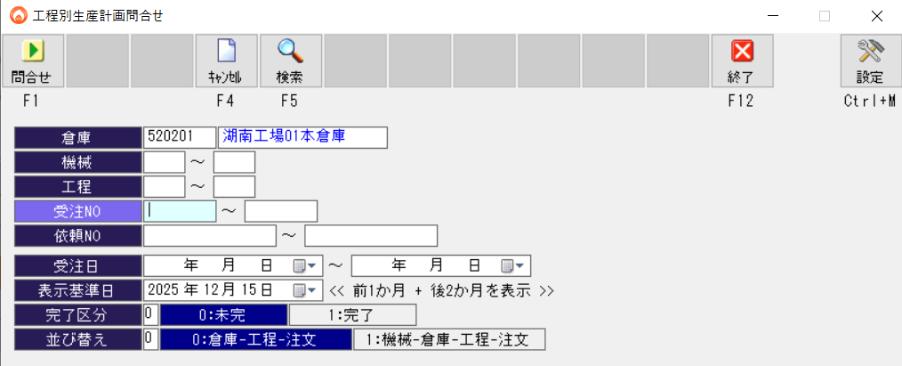
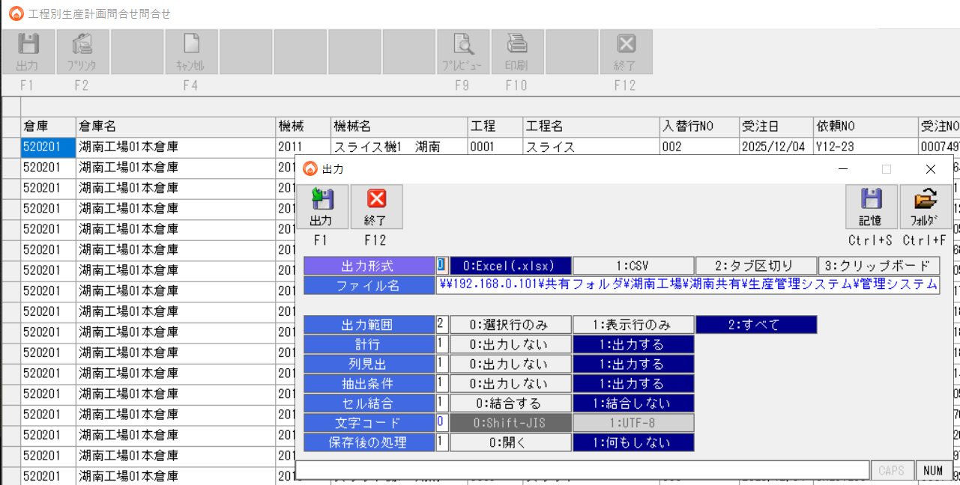
①アラジン 工程別生産計画問い合わせでエクセル形式で、下記フォルダへエクスポートする
\\192.168.0.101\共有フォルダ\湖南工場\湖南共有\生産管理システム\管理システム\●DATA\生産計画問合せ

ボタンサンプル
UI用ボタンのサンプル作成

設定
APIキー設定
GEMINI_API_KEY | C:\工程管理AIプロジェクト\----AI------\細川\GoogleAIStudio\テストコード\gemini_credentials.encrypted.json |  |  | g:\工程管理AIプロジェクト\細川\GoogleAIStudio\テストコード\gemini_credentials.encrypted.json
ロギング | 配台限定
 |  | FALSE | スプラッシュウィンド書き込み
 |  | 1 | タスク完了の音声トラック番号1～4を指定

